Anleitung
Anleitung
Schritt 1: Rohdaten erheben
Erheben Sie die Rohdaten für die Berechnung: Der Winkel φ heisst Azimutwinkel. Er beschreibt die horizontale Position der Schallquelle. Die Hauswandnormale beschreibt einen Azimutwinkel von 0°. Der Elevationswinkel θ beschreibt die vertikale Position der Schallquelle (siehe Illustration rechts in blauem Rahmen). Negative Elevationswinkel bezeichnen den Bereich unter dem Horizont. WICHTIG: Die Elevationswinkel müssen zwischen -50° und +20° liegen, Winkel ausserhalb von diesem Bereich werden vom Berechnungstool nicht abgedeckt.
Erhoben wird die Lärm-Berechnung ohne Massnahme für einen Immissionspunkt auf der Dachfläche, wobei die totale Immission in die Beiträge einzelner Sektoren aufgeschlüsselt wird. Die Einteilung wird so getroffen, dass der Direktschalleinfall aus einem Sektor ungefähr unter konstanter Elevation erfolgt und sich hinsichtlich der azimutalen Richtwirkung der Massnahme keine grosse Variation ergibt. Die Immissionsanteile werden separat aus jedem Sektor ermittelt. Diese werden gewonnen, indem die Berechnung in der Lärmberechnungssoftware in Sektoreinzelschritten durchgeführt wird, wobei jeweils nur die Strassenabschnitte innerhalb des entsprechenden Sektors aktiviert werden. Ein Rohdatenbeispiel mit 8 Sektoren ist hier aufgeführt (blau unterlegt). Zur Illustration des Beispiels ist die graphische Sektoraufteilung dargestellt (siehe Illustration rechts in orangem Rahmen).
Schritt 2: Korrekter Tab auswählen
Gehen Sie zu dem Tab, der mit der Anzahl Sektoren angeschrieben ist, die Sie vermessen haben. Beispiel: Ihr Aufteilung enthält 6 Sektoren --> gehen Sie zum Tab "6 Sektoren".
Schritt 3: Eintragen der Rohdaten
Tragen Sie die erhobenen Rohdaten im blauen Bereich ein.
Schritt 4: Berechnung der Abschirmeffekte
Die Berechnung der sektorenabhängigen Abschirmeffekte (Kragenhöhen 2 und 2.5 m) erfolgt automatisch (grau)
Schritt 5: Berechnung der Teilimmissionspegel
Die Berechnung der sektorenabhängigen Immissionspegel (Kragenhöhen 2 und 2.5 m) erfolgt automatisch (violett)
Schritt 6: Berechnung Totalimmissionspegel
Die Berechnung des Totalimmissionspegels (Kragenhöhen 2 und 2.5 m) erfolgt automatisch (grün).
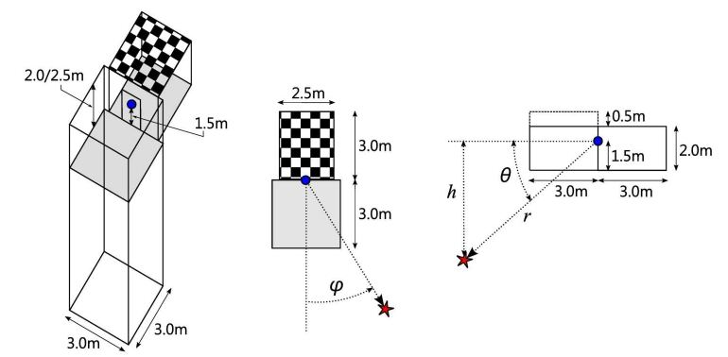

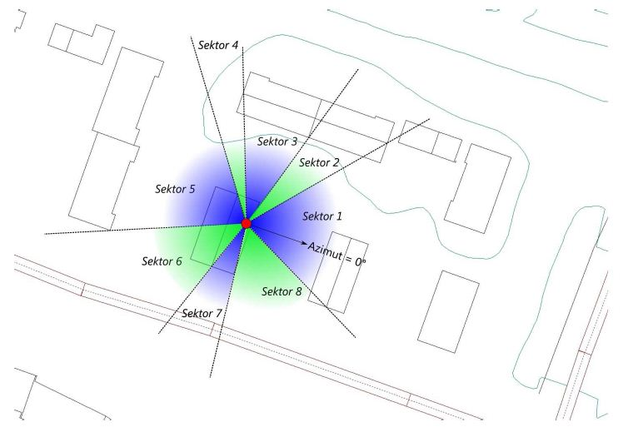

 | Schritt 3: Eintragen der Rohdaten |  |  | Schritt 4: Berechnung der Abschirmeffekte |  | Schritt 5: Berechnung der Teilmmissionspegel
Sektor | Phi = Azimut [°] | Theta = Elevation [°] | Immissionspegel ohne Massnahmen [dB(A)] | ΔLKragen2m (Abschirmeffekt bei Kragenhöhe 2.0 m) [dB(A)] | ΔLKragen2.5m (Abschirmeffekt bei Kragenhöhe 2.5 m) [dB(A)] | Immissionspegel mit Kragenhöhe 2m [dB(A)] | Immissionspegel mit Kragenhöhe 2.5m [dB(A)]
1 | 10 | 0 | 54.8 | -8.0 | -9.9 | 46.8 | 44.9
2 | 60 | 6 | 47.0 | -6.5 | -8.3 | 40.5 | 38.7
3 | 90 | 7 | 47.4 | -9.8 | -11.6 | 37.6 | 35.8
4 | 115 | 0 | 52.4 | -12.4 | -14.3 | 40.0 | 38.1
5 | 165 | 19 | 46.8 | -5.3 | -6.9 | 41.5 | 39.9
6 | 135 | 5 | 36.1 | -10.7 | -12.6 | 25.4 | 23.5
7 | 95 | 0 | 44.8 | -12.3 | -14.2 | 32.5 | 30.6
8 | 55 | -17 | 55.4 | -13.0 | -15.0 | 42.4 | 40.4
Total [dB(A)] |  |  | 60.0 |  |  | 50.4 | 48.5
 |  |  |  |  |  | Schritt 6: Berechnung Totalimmissionspegel

